Départ+1
Jugement MA |  |  | Trec : | de l'arnon |  | Màj: 2024
N° du tronçon : |  | Ligne de départ (sens galop) + Tr. n° 1
Pour l'imperssion, mettre " pas de mise à l'échelle et marges étroites"
Nom du juge :
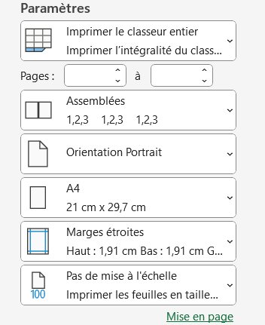
 |  |  | R = Rupture

 |  |  | GALOP |  | PAS
N° | Nom | Prénom | Ligne de départ | Tr. n°1 | Tr. n°5 | Ligne d'arrivée

0 | Crisinel-Loewenberg | Marie-Laure
1 | 11 | 21
2 | 12 | 22
3 | 13 | 23
4 | 14 | 24
5 | 15 | 25
6 | 16 | 26
7 | 17 | 27
8 | 18 | 28
9 | 19 | 29
10 | 20 | 30
11 | 21 | 31
12 | 22 | 32
13 | 23 | 33
14 | 24 | 34
15 | 25 | 35
16 | 26 | 36
17 | 27 | 37
18 | 28 | 38
19 | 29 | 39

